Накладная-№3
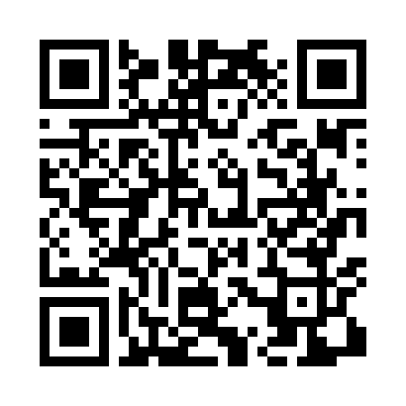
Номер товарно-транспортной накладной: |  |  | Торговый представитель: Саидкулов Абдулазиз Абдумажид угли
Поставщик: Toshkent falcon fly 2 |  |  | Телефон торгового представителя: +998915884575
Дата отгрузки: 19.11.2025 |  |  | Контрагент: Asilbek Aka
Дата консигнации: |  |  | Адрес:
Доставщик: |  |  | Телефон:
Телефон доставщика:
Время заказа: 19.11.2025 16:51:44
№ | Штрих-код | Название товаров (работ,услуг) | Количество | Количество в кейсе | Цена | Сумма
 |  |  | 60 |  |  | 63
1 | 2015615367927 | Cтеклянный мёдовница DB-94-274 | 10 | 10 шт. | 2.40 | 24
2 | 6900000942758 | Асал учун шиша банка DB-94-275 | 10 | 10 шт. | 2.40 | 24
3 | 6888378130581 | Бамбуковый коврик для приготовления суши (мак ису) 23x23 см DB-130-58 | 30 | 30 шт. | 0.30 | 9
4 | 6888378130598 | Бамбуковый коврик для приготовления суши (мак ису) 24x24 см DB-130-59 | 10 | 10 шт. | 0.60 | 6
Итого: 63$|->UZS: 787,500.00

